SelectionSort
Dry-Running

pat | ola
txt | Partiu a mola da suspensão

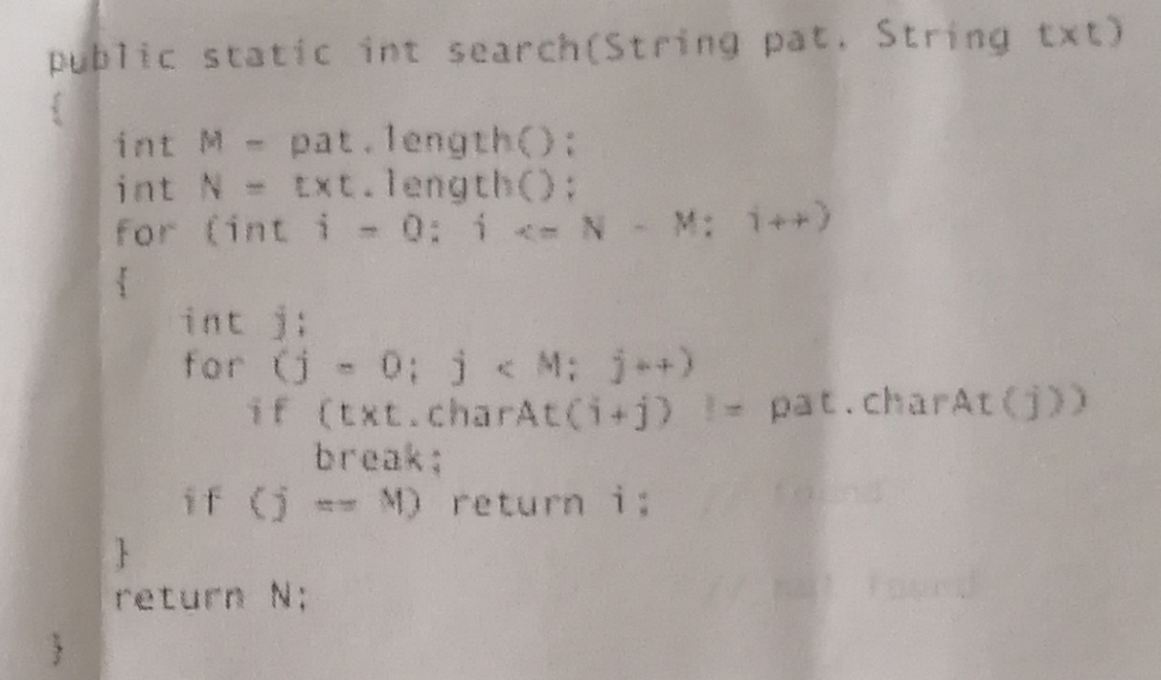
 | M | N | i | J | txt[i+j] = pat[j] | j == M
antes | 3 | 26
ciclos |  |  | 0 | 0 | P == o (F) | 0 == 3 (F)
 |  |  | 1 | 0 | a == o (F) | 0 == 3 (F)
 |  |  | 2 | 0 | r == o (F) | 0 == 3 (F)
 |  |  | 3 | 0 | t == o (F) | 0 == 3 (F)
 |  |  | 4 | 0 | i == o (F) | 0 == 3 (F)
 |  |  | 5 | 0 | u == o (F) | 0 == 3 (F)
 |  |  | 6 | 0 | == o (F) | 0 == 3 (F)
 |  |  | 7 | 0 | a == o (F) | 0 == 3 (F)
 |  |  | 8 | 0 | == o (F) | 0 == 3 (F)
 |  |  | 9 | 0 | m == o (F) | 0 == 3 (F)
 |  |  | 10 | 0 | o == o (F) | 0 == 3 (F)
 |  |  |  | 1 | l == o (F) | 1 == 3 (F)
 |  |  |  | 2 | a == o (F) | 2 == 3 (F)
 |  |  |  | 3 | (sai ciclo) | 3==3 (V)

Devolve = 10 |  | Que é o índice inicial do padrão que existe no texto

